ZiarnoWYKRESY
Średnie ceny zakupu pszenicy konsumpcyjnej i kukurydzy w przedsiębiorstwach dokonujących zakupu zbóż w układzie tygodniowym

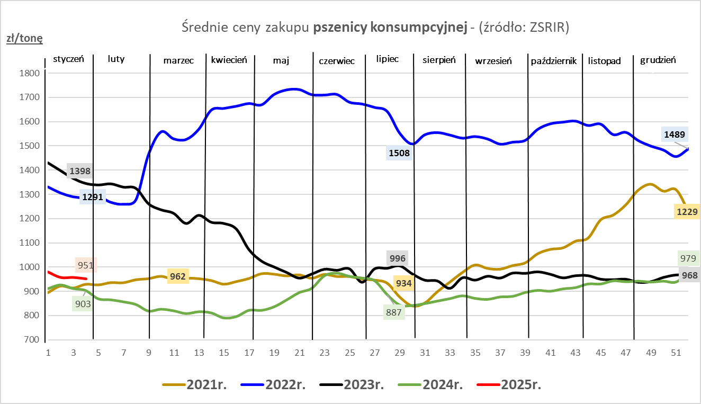
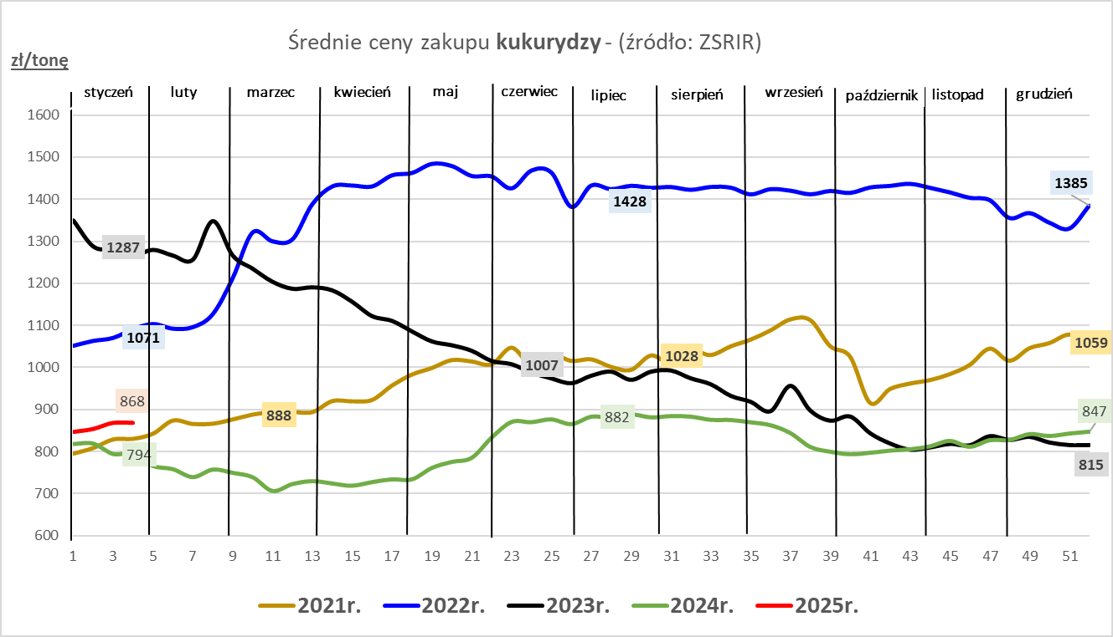

ZiarnoPL_UE_MATIF
Porównanie średnich cen pszenicy konsumpcyjnej i kukurydzy na giełdzie w Paryżu oraz w Polsce i UE
Ceny zbóż w poszczególnych krajach UE dostępne są na stronie | https://agriculture.ec.europa.eu/data-and-analysis/markets/overviews/market-observatories/crops/cereals-statistics_en
W związku z aktualizacją bazy danych KE (nawet do kilku tygodni wstecz) wyliczona średnia cena UE dla poszczególnych zbóż może ulegać zmianie

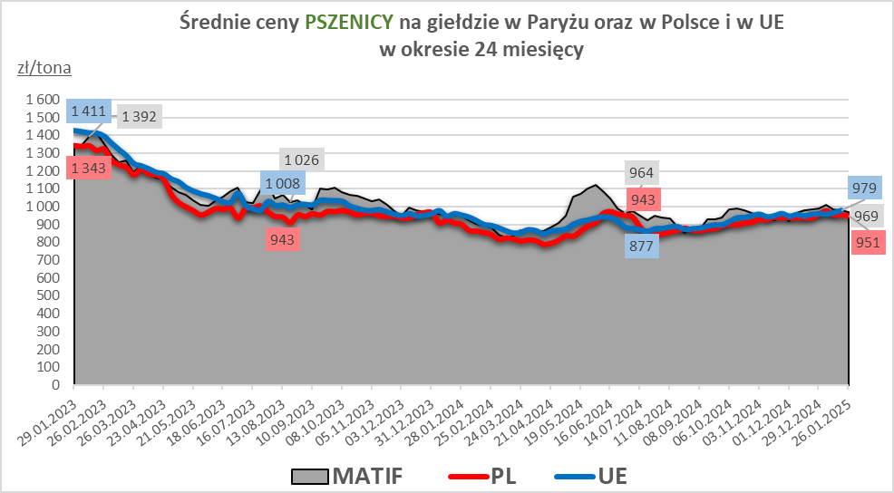
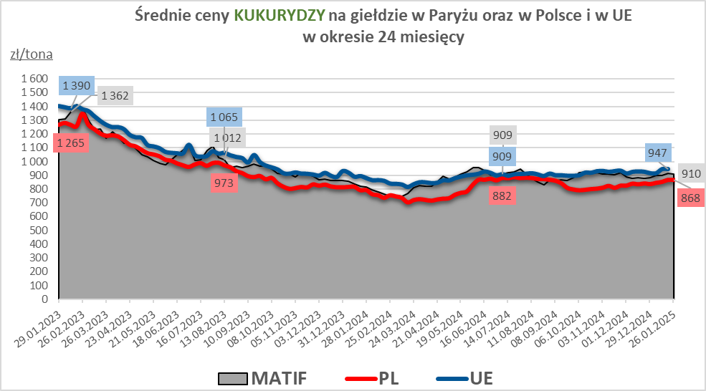

MąkaSPRZED
Średnie ceny sprzedaży mąk w przedsiębiorstwach prowadzących przemiał ziarna zbóż
w okresie: | 20 - 26.01.2025r.

 |  | POLSKA |  |  |  |  | MAKROREGION
 |  |  |  |  |  |  | Centralno-Wschodni |  |  | Południowy |  |  | Północno-Zachodni
MĄKA | TYP MĄKI | Cena [zł/tona] |  | Zmiana | Strukt. obrot. [%] |  | Cena [zł/tona] |  | Zmiana | Cena [zł/tona] |  | Zmiana | Cena [zł/tona] |  | Zmiana
 |  | 2025-01-26 | 2025-01-19 | ceny [%] | 2025-01-26 | 2025-01-19 | 2025-01-26 | 2025-01-19 | ceny [%] | 2025-01-26 | 2025-01-19 | ceny [%] | 2025-01-26 | 2025-01-19 | ceny [%]
PSZENNA detaliczna (1kg) wg rodzaju:
tortowa | 450 | 1,717 | 1,753 | -2.0 | 75.4 | 63.8 | 1,700 | 1,743 | -2.5 | 1,718 | 1,740 | -1.2 | 1,768 | 1,797 | -1.6
wrocławska | 500 | 2,201 | 2,148 | 2.5 | 8.5 | 14.6 | 2,294 | 2,159 | 6.2 | nld | nld | * | 1,819 | 1,833 | -0.8
poznańska | 500 | 2,275 | 2,351 | -3.2 | 3.6 | 7.2 | 2,419 | 2,543 | -4.9 | 2,429 | 2,537 | -4.3 | nld | nld | *
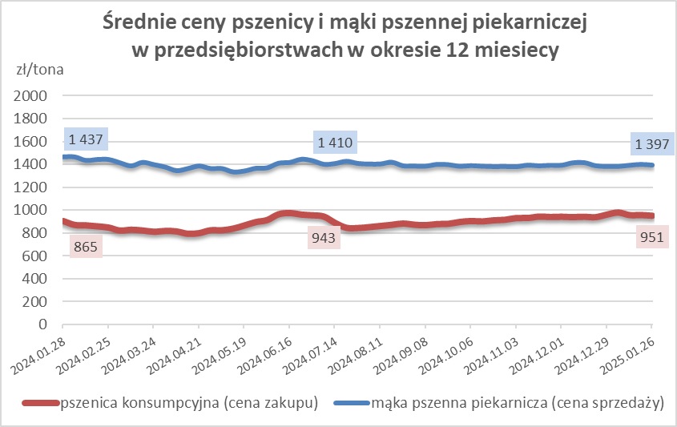
krupczatka | 450/500 | 2,496 | 2,278 | 9.6 | 0.8 | 0.5 | 2,628 | nld | * | -- | -- | -- | nld | nld | *
luksusowa | 550 | 3,303 | 2,714 | 21.7 | 11.7 | 14.0 | 3,696 | 3,608 | 2.5 | nld | nld | * | 1,826 | 1,850 | -1.3
 | Ogółem | - | - | - | 100.0 | 100.0 | - | - | - | - | - | - | - | - | -
PSZENNA | 450 | 1,969 | 2,130 | -7.6 | 7.2 | 5.8 | 1791 | 1866 | -4.0 | 2117 | 2341 | -9.6 | 1735 | 1791 | -3.2
detaliczna | 500 | 2,332 | 2,271 | 2.7 | 1.6 | 3.1 | 2392 | 2261 | 5.8 | 2744 | 2736 | 0.3 | 1869 | 1928 | -3.1
(paczkowana 1kg) | 550 | 3,293 | 2,822 | 16.7 | 0.7 | 0.8 | 3696 | 3608 | 2.5 | nld | nld | * | 1932 | 1910 | 1.2
 | 650 | 1,501 | 1,567 | -4.2 | 0.7 | 0.5 | -- | -- | -- | 1508 | 1604 | -6.0 | 1480 | nld | *
 | Ogółem | - | - | - | 10.3 | 10.3 | -- | -- | -- | -- | -- | -- | -- | -- | --
PSZENNA | 450 | 1,600 | 1,732 | -7.6 | 1.4 | 1.4 | 1550 | 1584 | -2.1 | 1724 | 1841 | -6.4 | 1398 | 1524 | -8.3
piekarnicza | 500 | 1,541 | 1,510 | 2.0 | 9.3 | 9.7 | 1648 | 1569 | 5.0 | 1498 | 1499 | -0.1 | 1449 | 1446 | 0.1
(w workach) | 550 | 1,602 | 1,588 | 0.9 | 3.8 | 3.3 | 1912 | 1878 | 1.8 | 1488 | 1469 | 1.2 | 1425 | 1403 | 1.6
 | 650 | 1,420 | 1,414 | 0.4 | 1.4 | 1.5 | 1378 | 1362 | 1.2 | 1448 | 1446 | 0.1 | 1367 | 1366 | 0.1
 | 750 | 1,384 | 1,394 | -0.7 | 6.3 | 6.3 | 1393 | 1407 | -1.0 | 1406 | 1438 | -2.2 | 1335 | 1324 | 0.8
 | 850 | 1,494 | 1,491 | 0.2 | 0.2 | 0.2 | 1527 | 1504 | 1.5 | -- | -- | -- | 1450 | 1339 | 8.3
 | Ogółem | - | - | - | 22.3 | 22.4 | - | - | - | - | - | - | - | - | -
PSZENNA | 450 | 1,330 | 1,298 | 2.5 | 2.9 | 2.9 | 1307 | 1314 | -0.5 | 1324 | 1315 | 0.7 | nld | nld | *
piekarnicza | 500 | 1,372 | 1,383 | -0.8 | 13.2 | 12.5 | 1338 | 1328 | 0.7 | 1420 | 1464 | -3.0 | 1412 | 1397 | 1.1
(luzem) | 550 | 1,406 | 1,423 | -1.2 | 21.3 | 22.9 | 1348 | 1347 | 0.1 | 1436 | 1426 | 0.7 | 1362 | 1441 | -5.5
 | 650 | 1,320 | 1,329 | -0.6 | 9.0 | 8.4 | 1267 | 1261 | 0.5 | 1404 | 1417 | -0.9 | 1240 | nld | *
 | 750 | 1,289 | 1,291 | -0.2 | 11.8 | 11.9 | 1298 | 1302 | -0.3 | 1291 | 1298 | -0.5 | 1266 | 1253 | 1.1
 | 850 | 1,263 | 1,252 | 0.9 | 0.7 | 0.3 | 1274 | nld | * | nld | nld | * | nld | nld | *
 | Ogółem | - | - | - | 58.9 | 58.9 | - | - | - | - | - | - | - | - | -
ŻYTNIA | 580 | 1,263 | 1,231 | 2.6 | 0.3 | 0.3 | 1191 | 1199 | -0.7 | 1354 | 1275 | 6.1 | 1264 | 1287 | -1.8
piekarnicza | 720 | 1,255 | 1,227 | 2.3 | 2.9 | 2.9 | 1266 | 1236 | 2.4 | 1242 | 1254 | -1.0 | 1251 | 1201 | 4.2
(w workach) | 2000 | 1,261 | 1,268 | -0.6 | 0.2 | 0.2 | 1243 | 1228 | 1.2 | nld | nld | * | 1333 | 1353 | -1.5
 | Ogółem | - | - | - | 3.4 | 3.4 | - | - | - | - | - | - | - | - | -
ŻYTNIA | 580 | 1,094 | nld | * | 0.2 | 0.0 | nld | -- | -- | nld | -- | -- | -- | nld | --
piekarnicza | 720 | 1,047 | 1,045 | 0.2 | 4.8 | 4.8 | 1027 | 1027 | 0.1 | 1080 | 1099 | -1.7 | 1084 | 1057 | 2.5
(luzem) | 2000 | 1,097 | 1,076 | 1.9 | 0.2 | 0.1 | nld | 1076 | * | -- | -- | -- | nld | -- | --
 | Ogółem | - | - | - | 5.1 | 5.0 | - | - | - | - | - | - | - | - | -
 |  |  |  | Ogółem | 100.0 | 100.0

MąkaZAK
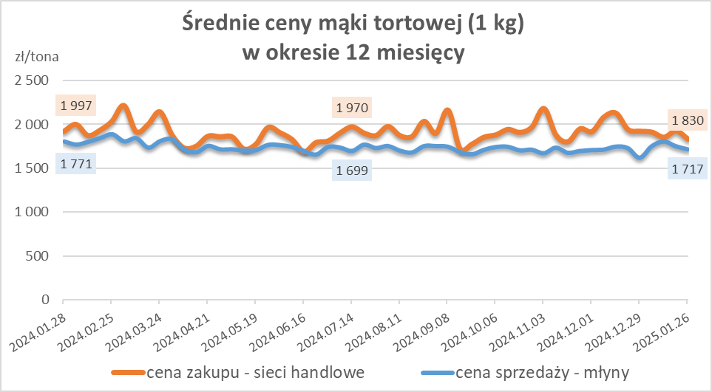
Średnie ceny zakupu mąki pszennej (ważniejszych rodzajów) płacone przez podmioty handlu detalicznego
w okresie: | 20 - 26.01.2025r.

Towar |  | POLSKA
 |  | Cena [zł/tona] |  | Zmiana
 |  | 2025-01-26 | 2025-01-19 | ceny [%]
PSZENNA detaliczna (1kg) wg rodzaju | Tortowa 450 | 1,830 | 1,923 | -4.8
 | Luksusowa 550 | 1,875 | 1,704 | 10.1
 | Wrocławska 500 | nld | 2,138 | *
zakup droższej mąki w niewielkich ilościach

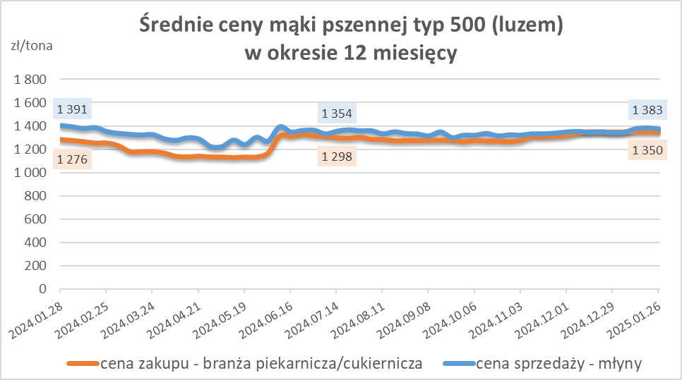
Średnie ceny zakupu mąki (ważniejszych rodzajów) płacone przez podmioty branży piekarsko-cukierniczej
w okresie: | 20 - 26.01.2025r.

Towar | Typ | POLSKA
 |  | Cena [zł/tona] |  | Zmiana
 |  | 2025-01-26 | 2025-01-19 | ceny [%]
Pszenna luzem | 500 | 1,351 | 1,350 | 0.0
 | 750 | 1,241 | 1,278 | -2.9
Żytnia luzem | 720 | 1,021 | 1,017 | 0.4
Pszenna w workach | 500 | 1,499 | 1,533 | -2.2
 | 750 | nld | nld | *
Żytnia w workach | 720 | 1,159 | 1,063 | 9.0

HZ wykresy
